Curva S
Curva S
Proyecto: | Reducción de la Brecha Digital en Docentes
ID: | TurismoTech
Fecha de Inicio | Enero |  |  | Fecha Fin: | Diciembre |  | Fecha de Corte: |  | Diciembre
Mes
 | Ene | Feb | Mar | Abr | May | Jun | Jul | Ago | Sep | Oct | Nov | Dic
Valor Planificado | $150000 | $300000 | $300000 | $250000 | $250000 | $400000 | $400000 | $75000 | $75000 | $150000 | $150000 | $270000
Valor Planificado Acumulado | $150000 | $450000 | $750000 | $1000000 | $1250000 | $1650000 | $2050000 | $2125000 | $2200000 | $2350000 | $2500000 | $2770000
Costo Real | $95000 | $255000 | $243000 | $203000 | $147000 | $408000 | $393000 | $51000 | $49000 | $154500 | $145500 | $274000
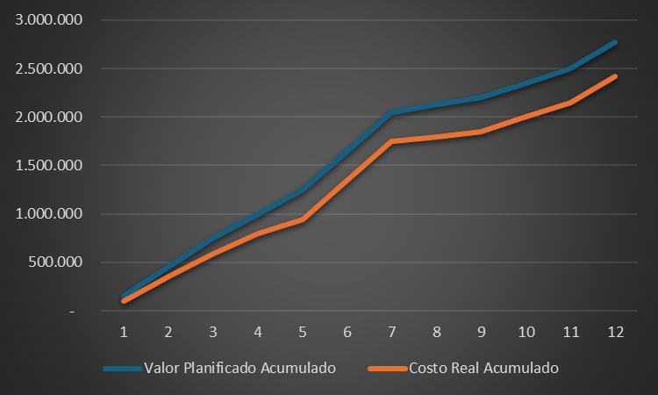
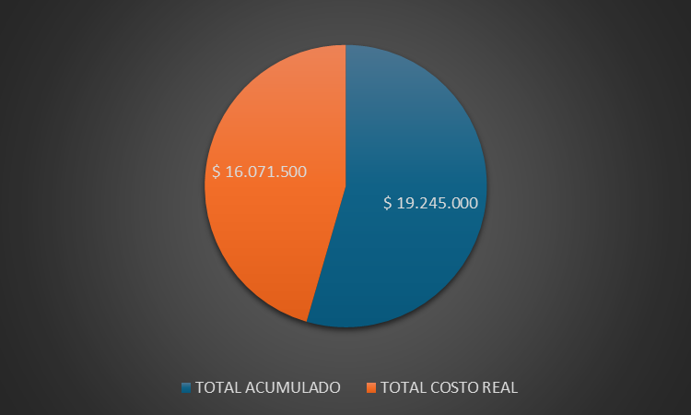
Costo Real Acumulado | $95000 | $350000 | $593000 | $796000 | $943000 | $1351000 | $1744000 | $1795000 | $1844000 | $1998500 | $2144000 | $2418000

